▶인재추천의뢰서
수료생 인재추천 의뢰서
인재추천 담당: 박은정 과장 교육개발진흥팀 연 락 처 : 070-5039-5803 H.P : 010-5705-7210 e-mail : ejpark@kosta.or.kr
회 사 명 | 비트솔루션 |  | 웹사이트 주소 | www.beatsolution.com
인사담당자 | 김성진 | 직위 | CEO | 신청일 | 2016년 12월 02일
인사담당자 연 락 처 | 전화(회사) | 86-21-6456-5707 |  | 핸드폰 | 86-150-0033-9771
 | 팩스(회사) |  |  | E-mail | delhikim@daum.net
회사주소 | 上海市闵行区吴中路1217号 上海长江大楼305室
주력사업 및 회사비전 | IT, 소프트웨어개발, 쇼핑몰구축, 웹에이전시
설 립 년 도 |  | 2007년 |  | 종업원수 | ( 8 ) 명
담당업무 | 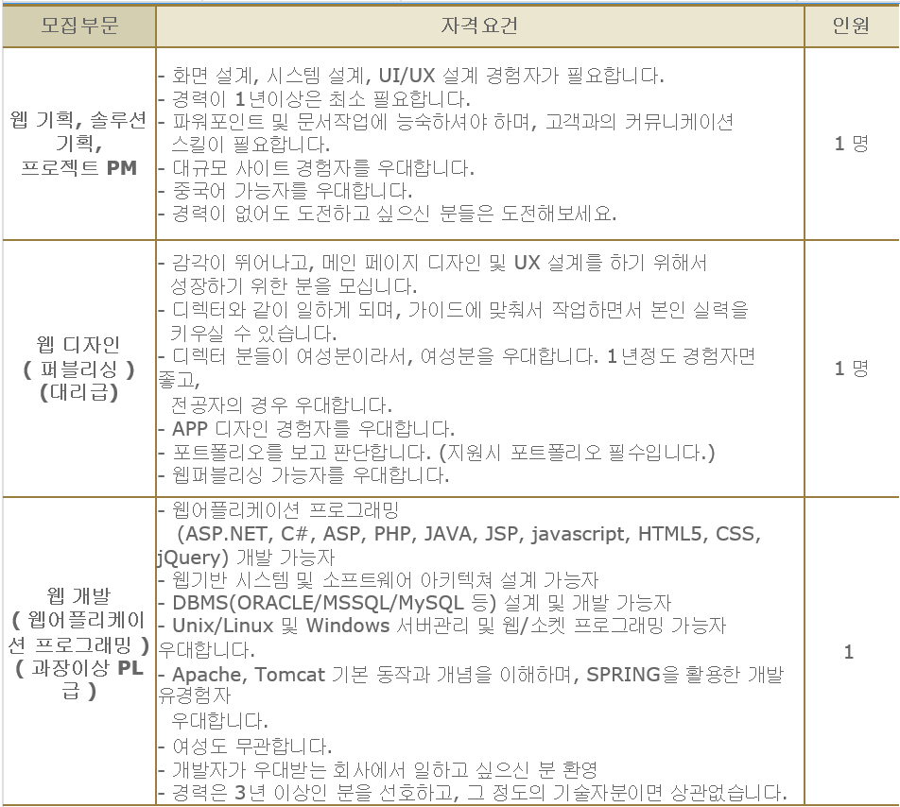
지원자격요건 | 학 력 | 무관
 | 채용인원 | 00명
 | 추천 인력 기술 요구사항
 | 우대사항
급여 및 기타 복리후생 | 연봉 (신입/경력) | 1.신입 ( )백만원 / 2.경력 ( )백만 3.면접시협의( )
 | 정기보너스 및 인센티브 | 있음( ) / 없음( )
 | 기타 복리후생
근무지역 | 중국 상해 |  | 지원자 제출서류 | 이력서, 기술개발이력, 포트폴리오
기타 (특이사항) | http://www.jobkorea.co.kr/Recruit/GI_Read/18426226?Oem_Code=C1
서류마감일 | 채용시까지
* 회사 소개서가 있으시면 같이 보내주시면 인재추천에 도움이 되겠습니다.

